Sheet1
15
15 | Numero de datos | 70.00
23 | numero de Clases | 7.09 | Media | 19.61
24 | Valor mayor | 60.00 | Standard Error | 0.67
18 | Valor Menor | 10.00 | Moda | 20.00
20 | Amplitud de Clase | 7.05 | Mediana | 20.00
18 |  |  | First Quartile | 18.00
20 |  |  | Third Quartile | 21.00
20 |  |  | Variance | 31.86
19 | Numero de claes | Limite superior | Standard Deviation | 5.64
12 | 1 | 17.05 | Curtosis | 38.65
11 | 2 | 24.11 | Asimetria | 5.27
19 | 3 | 31.16 | Range | 50.00
20 | 4 | 38.21 | Minimum | 10.00
21 | 5 | 45.27 | Maximum | 60.00
21 | 6 | 52.32 | Sum | 1,373.00
20 |  |  | Count | 70.00
21
17
21
17
17
20
10
23
18
60
25
19
19
16
23
21
20
18
21
19
19
21
20
14
23
20
21
19 | CRITERIO | INTERPRETACION
20 | VARIABILIDAD: | Histograma de poca variabilidad
21 | ACANTILADO: | Proceso acantilado a la izquierda
15 | BIMODAL: | No es bimodal
18 | DATOS ATÍPICOS: | proceso con datos atipicos
21 | CURTOSIS | La distribucion es leptocurtica dado que el indice es mayor a 0
18 | ASIMETRÍA | La curva presenta asimetria hacia la derecha
18 | CENTRADO Y ESPECIFICACIONES | Proceso centrado y fuera de espesificacion
19 | DISTRIBUCION PLANA | No es una distribucion plana
20
16
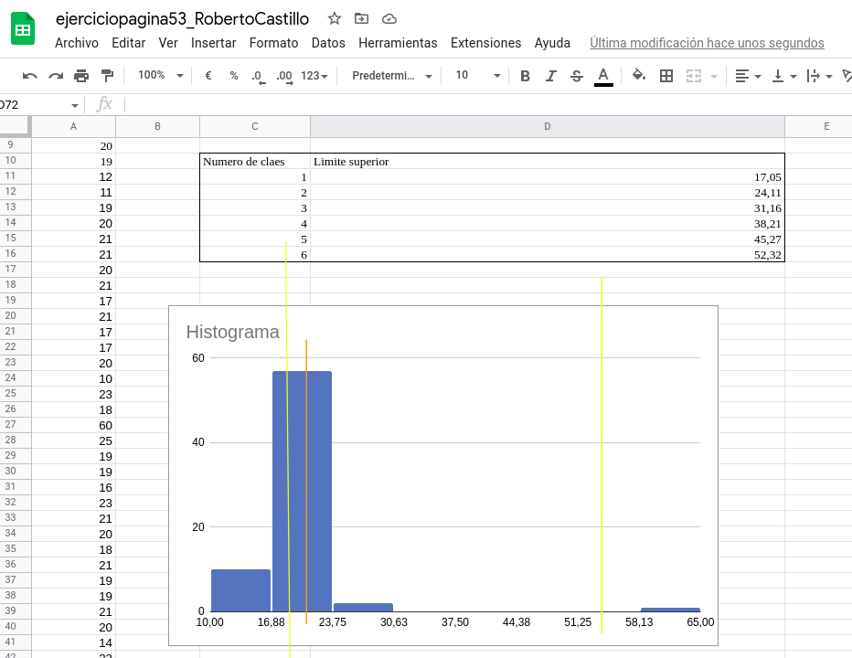
23 | subo imagen de el hitograma xq por alguna razon no se ve una vez exporto el archivo
18
20
21
20
19
20
14
19
17
20
21
18
18
21

